Zusammenfassung
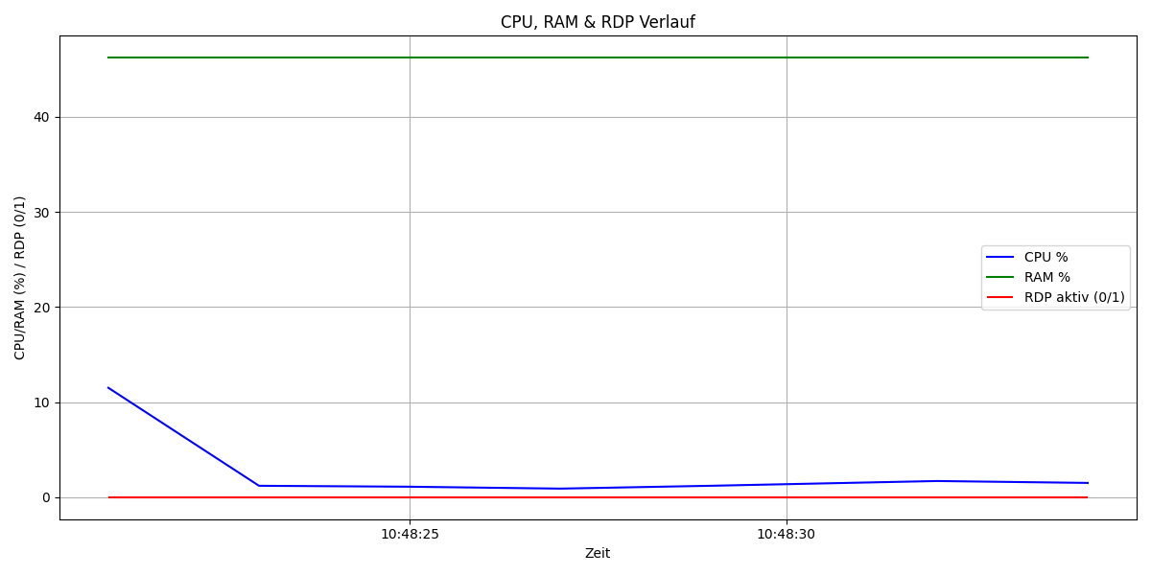
Metrik | Wert | Anteil (%)
Gesamtdauer (s) | 13 | 100
CPU über 5% | 0 | 0
RAM über 40% | 13 | 100
RDP aktiv | 0 | 0

